Подбор ТНВЭД,ОКПД2,ОКП в Заявке
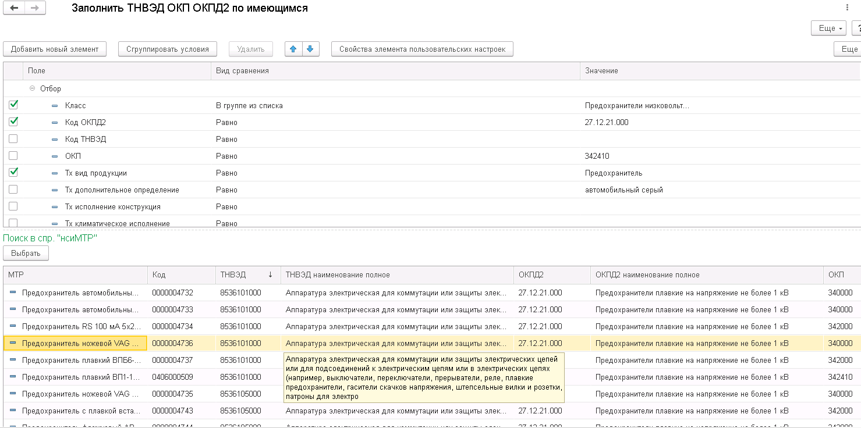
 | Функция выбора позиции-образца для заполнения комбинации кодов ТНВЭД, ОКПД2, ОКП в Заявке на Создание/изменение номенклатурной позиции.

1 | Назначение функции | Сервис поддержки принятия решения при заполнении реквизитов Код ТНВЭД, Код ОКПД2, Код ОКП
2 | Вызов функции | Команда "Заполнить ТНВЭД, ОКП, ОКПД2 по имеющимся" в группе команд "Обработка заявки" следующих форм: - Форма Бизнес-процесса (Создание заявки), - Форма Задачи Исполнителя (Этапы Первичная обработка, Уточнение, Обработка, Контроль)
3 | Интерфейс пользователя | Верхнее окно (I) (рис.1.) определяет реквизиты заявки и критерии отбора позиций для выбора комбинации кодов. Критерии активизируются с помощью установки маркера слева. Есть возможность Добавить Реквизит/Характеристику, отсутствующие в базовом наборе, а также сгруппировать параметры с помощью условий И, ИЛИ, Не. Нижнее окно (II) (Рис.1.) отображает перечень позиций справочника ТМЦ, удовлетворяющих отмеченным критериям верхнего окна. Имеет кнопку «Выбрать» для активации переноса кодов Образца в соответствующие коды Заявки и закрытия окна подбора.
4 | Описание алгоритма
4.1. | Параметры функции | При вызове функции из текущей Заявки передаются значения Реквизитов/Характеристик и признак использования каждого Реквизита/Характеристики в отборе записей-образцов по умолчанию. Перечень Реквизитов/Характеристик и признак их использования в поборе, устанавливаемый по умолчанию, приведен в пункте Перечень Реквизитов/Характеристик для Окна выбора позиций. При необходимости (отсутствие или большое количество предложенных вариантов) уточнение поиска может проводиться пользователем путем включения/отключения необходимого реквизита (да/нет) и/или редактированием значения Реквизита/Характеристики.
4.2. | Перечень Реквизитов/Характеристик для Окна выбора позиций. | Наименование | Тип | Признак использования в отборе по умолчанию | Вариант сравнения по умолчанию
 |  | Наименование класса ЕК "ЕНС" | Реквизит | Да | Равно
 |  | Группа Парус | Реквизит | Да | Равно
 |  | Код ТНВЭД | Реквизит | Да | Равно
 |  | Код ОКПД2 | Реквизит | Да | Равно
 |  | Код ОКП | Реквизит | Да | Равно
 |  | Краткое наименование ТМЦ (RU) | Реквизит |  | Содержит
 |  | Полное наименование ТМЦ (RU) | Реквизит |  | Содержит
 |  | Бренд продукции | Реквизит | Да | Равно
 |  | Артикул производителя | Реквизит |  | Равно
 |  | Каталожный номер Производителя | Реквизит |  | Равно
 |  | Наиименование Производителя | Реквизит |  | Содержит
 |  | Марка/условное обозначение ТМЦ | Реквизит |  | Содержит
 |  | Марка материала | Реквизит | Да | Равно
 |  | Описание | Реквизит |  | Содержит
 |  | Основной Нормативно-технический документ | Реквизит | Да | Равно
 |  | ТХ: Вид продукции | Характеристика | Да | Содержит
 |  | ТХ: Дополнительное определение | Характеристика | Да | Содержит
 |  | ТХ: Назначение | Характеристика |  | Содержит
 |  | ТХ: все другие характеристики | Характеристика |  | Содержит
4.3. | Действия | При нажатии Пользователем кнопки Выбрать Нижнего окна (II) (Рис.1.) выполняется заполнение кодов ТНВЭД, ОКП, ОКПД2 текущей Заявки соответствующими данными позиции, на которой установлен курсор.

 | Рисунок 1. Схема размещения окон подбора комбинации кодов

